手順書
操作手順書 |  |  |  |  | 作成日時：2019/10/23-15:32:48

 | １．操作環境

 |  |  | シナリオファイル名 | C:\Users\Administrator\Desktop\動作確認手順\見積照会.winsnr

 | ２．操作手順

 |  | ２．１．シナリオ：見積照会
 |  |  | ２．１．１．[見積照会]ウィンドウ |  |  | 確認日 | 結果
 |  |  | 画面 | 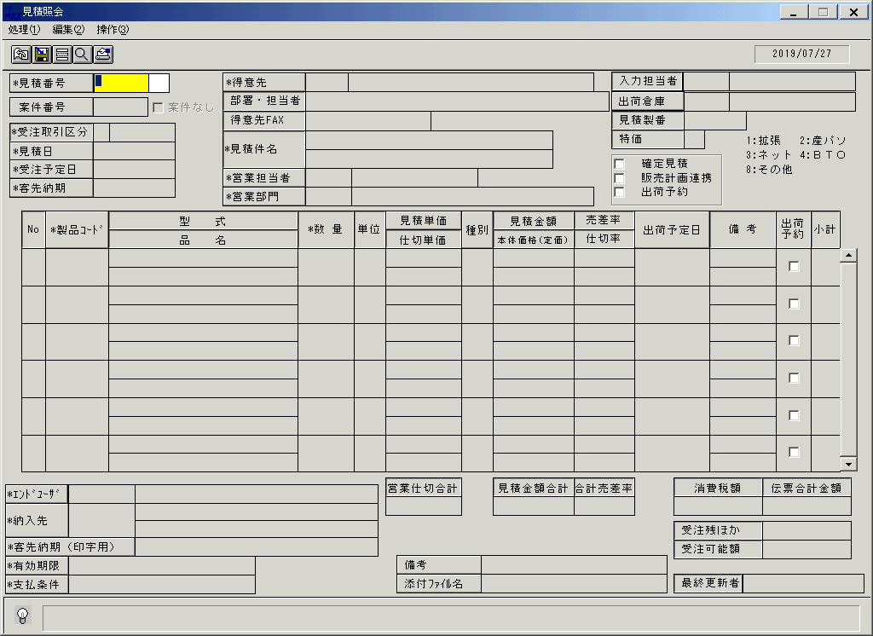
 |  |  | 操作内容 | 「見積照会」ウィンドウを初期画面表示します。

 |  |  | ２．１．２．[見積照会]ウィンドウ |  |  | 確認日 | 結果
 |  |  | 画面 | 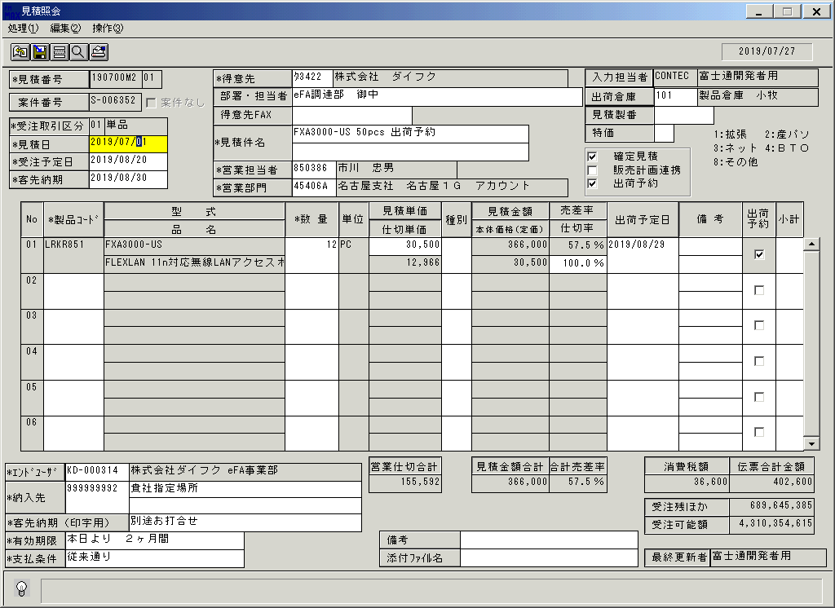
 |  |  | 操作内容 | 「見積番号」を入力すると見積詳細情報が表示されます。

 |  |  | ２．１．３．[見積照会]ウィンドウ - [見積照会 ]ウィンドウ |  |  | 確認日 | 結果
 |  |  | 画面 | 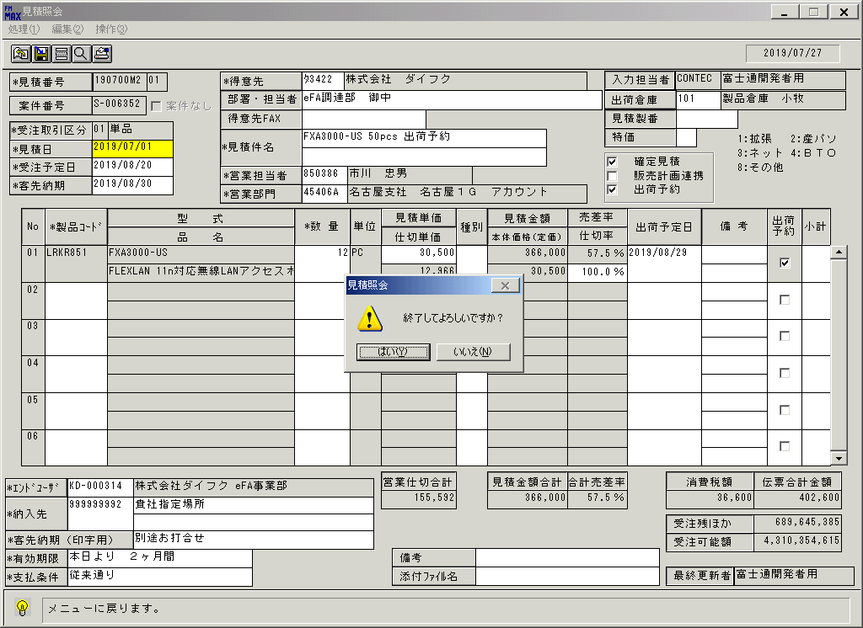
 |  |  | 操作内容 | 終了ボタンを押して、「はい」をクリックしてウィンドウを閉じます。

画面(見積照会)
画面項目説明 |  |  |  | ユーザ名：㈱コンテック殿 |  |  |  |  |  |  | ｼｽﾃﾑ名：新総合情報システム |  |  |  |  |  |  | ﾌﾟﾛｾｽID/名：販売システム |  |  | 作成日:２０１７年１２月２０日
 |  |  |  |  |  |  |  |  |  |  | ｼﾞｮﾌﾞID/名：MIT／見積 |  |  |  |  |  |  | ﾌﾟﾛｸﾞﾗﾑID/名：MITET53/見積照会 |  |  | 作成者：CIS) 西村

 | 【画面項目説明】 |  | 画面名：見積照会 |  |  |  |  |  |  |  |  |  | FormID：ＭＩＴＥＴ５３ |  |  |  | ﾓｰﾄﾞ |  | 初期状態
 |  |  |  |  |  |  |  |  |  |  |  |  |  |  |  |  | 権限
 | № | 入出力項目名 |  |  | 入力 |  | 表示 | 属性 | 表示桁 | 入力桁 | レ | データソース |  |  |  | 項目名(初期値） |  |  |  | 項目説明
 |  |  |  |  | 必須 | 任意

 | 1 | 見積番号 |  |  | ○ |  |  | 9 | 8 | 8 |  |  |  |  |  | 空白
 | 2 | 見積番号－版数 |  |  | ○ |  |  | 9 | 2 | 2 |  |  |  |  |  | 空白
 | 3 | 案件番号 |  |  |  |  |  | 9 | 8 | 8 |  |  |  |  |  | 空白
 | 4 | 案件なし |  |  |  |  |  |  |  |  | ○ |  |  |  |  | チェックOFF
 | 5 | 受注取引区分 |  |  |  |  | ○ | X | 2 | 2 |  |  |  |  |  | 空白
 | 6 | 受注取引区分(名称) |  |  |  |  | ○ | NX | 10 |  |  |  |  |  |  | 空白
 | 7 | 見積日 |  |  | ○ |  |  | 9 | 8 | 8 |  |  |  |  |  | 当日日付 |  |  |  | 西暦："YYYY/MM/DD"
 | 8 | 受注予定日 |  |  | ○ |  |  | 9 | 8 | 8 |  |  |  |  |  | 空白 |  |  |  | 西暦："YYYY/MM/DD"
 | 9 | 客先納期 |  |  | ○ |  |  | 9 | 8 | 8 |  |  |  |  |  | 空白 |  |  |  | 西暦："YYYY/MM/DD"
 | 10 | 得意先(ｺｰﾄﾞ) |  |  | ○ |  |  | X | 5 | 5 |  |  |  |  |  | 空白
 | 11 | 得意先(名称) |  |  |  |  | △ | NX | 40 | 40 |  |  |  |  |  | 空白
 | 12 | 得意先FAX番号 |  |  |  | ○ |  | X | 20 | 20 |  |  |  |  |  | 空白
 | 13 | 部署・担当者 |  |  |  | ○ |  | NX | 30 | 30 |  |  |  |  |  | 空白
 | 14 | 見積件名１ |  |  | ○ |  |  | NX | 40 | 40 |  |  |  |  |  | 空白
 | 15 | 見積件名２ |  |  |  | ○ |  | NX | 40 | 40 |  |  |  |  |  | 空白
 | 16 | 営業担当者(ｺｰﾄﾞ) |  |  | ○ |  |  | X | 6 | 6 |  |  |  |  |  | 空白
 | 17 | 営業担当者(名称) |  |  |  |  | ○ | NX | 20 |  |  |  |  |  |  | 空白
 | 18 | 営業部門(ｺｰﾄﾞ) |  |  | ○ |  |  | X | 6 | 6 |  |  |  |  |  | 空白
 | 19 | 営業部門(名称) |  |  |  |  | ○ | NX | 40 |  |  |  |  |  |  | 空白
 | 20 | 入力担当者(ｺｰﾄﾞ) |  |  |  |  | ○ | X | 6 |  |  | 見積見出しトラン |  |  |  | 初回登録ユーザ
 | 21 | 入力担当者(名称) |  |  |  |  | ○ | NX | 20 |  |  | 担当者マスタ |  |  |  | 担当者名
 | 22 | 出荷倉庫(ｺｰﾄﾞ) |  |  |  | △ |  | 9 | 3 | 3 |  |  |  |  |  | 空白
 | 23 | 出荷倉庫(名称) |  |  |  |  | ○ | NX | 20 |  |  |  |  |  |  | 空白
 | 24 | 見積製番 |  |  |  | ○ |  | X | 9 | 9 |  |  |  |  |  | 空白
 | 25 | 確定見積 |  |  |  | ○ |  |  |  |  | ○ |  |  |  |  | チェックOFF
 | 26 | 販売計画連携 |  |  |  | ○ |  |  |  |  | ○ |  |  |  |  | チェックOFF
 | 27 | 特価 |  |  |  | ○ |  | 9 | 1 | １ |  |  |  |  |  | 空白
 | 28 | 出荷予約 |  |  |  | △ |  |  |  |  | ○ |  |  |  |  | チェックOFF
 | 29 | No |  |  |  |  | ○ | 9 | 2 |  |  |  |  |  |  | １からの連番
 | 30 | 製品コード |  |  | ○ |  |  | X | 8 | 8 |  |  |  |  |  | 空白
 | 31 | 型式 |  |  |  |  | △ | X | 30 | 30 |  |  |  |  |  | 空白
 | 32 | 品名 |  |  |  |  | △ | NX | 30 | 50 |  |  |  |  |  | 空白
 | 33 | 数量 |  |  | ○ |  |  | 9 | 6 | 6 |  |  |  |  |  | 空白 |  |  |  | 表示"#,##0"
 | 34 | 単位 |  |  |  |  | ○ | NX | 4 |  |  |  |  |  | 「Ｎｏ」～「出荷予約」 | 空白
 | 35 | 見積単価 |  |  |  |  | △ | 9 | 9 | 9 |  |  |  | までが１行の明細となって |  | 空白 |  |  |  | 表示"#,##0"
 | 36 | 営業仕切 |  |  |  |  | ○ | 9 | 9 |  |  |  |  | おり、９９明細まで入力が |  | 空白 |  |  |  | 表示"#,##0"
 | 37 | 種別 |  |  |  | ○ |  | NX | 2 | 2 |  |  |  | 可能 |  | 空白
 | 38 | 見積金額 |  |  |  |  | ○ | 9 | 9 |  |  |  |  |  |  | 空白 |  |  |  | 表示"#,##0"
 | 39 | 本体価格 |  |  |  |  | ○ | 9 | 9 |  |  |  |  |  |  | 空白 |  |  |  | 表示"#,##0"
 | 40 | 売差率 |  |  |  |  | ○ | 9 | 3.1 |  |  |  |  |  |  | 空白 |  |  |  | 表示"##0.0%"
 | 41 | 仕切率 |  |  |  |  | △ | 9 | 4.1 | 4.1 |  |  |  |  |  | 空白 |  |  |  | 表示"##0.0%"
 | 42 | 出荷予定日 |  |  |  | ○ |  | 9 | 8 | 8 |  |  |  |  |  | 空白 |  |  |  | 西暦："YYYY/MM/DD"
 | 43 | 備考１ |  |  |  | ○ |  | NX | 10 | 20 |  |  |  |  |  | 空白
 | 44 | 備考２ |  |  |  | ○ |  | NX | 10 | 20 |  |  |  |  |  | 空白
 | 45 | 出荷予約 |  |  |  | ○ |  |  |  |  | ○ |  |  |  |  | チェックOFF

起動元EXE
システム情報
制御ファイル
データファイル
起動先EXE
画面項目説明 |  |  |  | ユーザ名：㈱コンテック殿 |  |  |  |  |  |  | ｼｽﾃﾑ名：新総合情報システム |  |  |  |  |  |  | ﾌﾟﾛｾｽID/名：販売システム |  |  | 作成日:２０１７年１２月２０日
 |  |  |  |  |  |  |  |  |  |  | ｼﾞｮﾌﾞID/名：MIT／見積 |  |  |  |  |  |  | ﾌﾟﾛｸﾞﾗﾑID/名：MITET53/見積照会 |  |  | 作成者：CIS) 西村

 | 【画面項目説明】 |  | 画面名：見積登録 |  |  |  |  |  |  |  |  |  | FormID：MITET51 |  |  |  | ﾓｰﾄﾞ |  | 初期状態
 |  |  |  |  |  |  |  |  |  |  |  |  |  |  |  |  | 権限
 | № | 入出力項目名 |  |  | 入力 |  | 表示 | 属性 | 表示桁 | 入力桁 | レ | データソース |  |  |  | 項目名(初期値） |  |  |  | 項目説明
 |  |  |  |  | 必須 | 任意

 | 46 | 小計 |  |  |  | ○ |  | 9 | 2 | 2 |  |  |  |  |  | 空白
 | 47 | 営業仕切合計 |  |  |  |  | ○ | 9 | 10 |  |  |  |  |  |  | 空白
 | 48 | 見積金額合計 |  |  |  |  | ○ | 9 | 10 |  |  |  |  |  |  | 空白
 | 49 | 合計売差率 |  |  |  |  | ○ | 9 | 10 |  |  |  |  |  |  | 空白
 | 50 | 消費税額 |  |  |  |  | ○ | 9 | 10 |  |  |  |  |  |  | 空白 |  |  |  | 表示"#,##0"
 | 51 | 伝票合計金額 |  |  |  |  | ○ | 9 | 10 |  |  |  |  |  |  | 空白 |  |  |  | 表示"#,##0"
 | 52 | エンドユーザ(ｺｰﾄﾞ) |  |  | ○ |  |  | X | 9 | 9 |  |  |  |  |  | 空白
 | 53 | エンドユーザ(名称) |  |  | ○ |  | △ | NX | 255 | 255 |  |  |  |  |  | 空白
 | 54 | 納入先(ｺｰﾄﾞ) |  |  |  | ○ |  | X | 9 | 9 |  |  |  |  |  | 空白
 | 55 | 納入先(名称１) |  |  |  |  | △ | NX | 40 | 60 |  |  |  |  |  | 空白
 | 56 | 納入先(名称２) |  |  |  |  | △ | NX | 40 | 40 |  |  |  |  |  | 空白
 | 57 | 客先納期(印字用) |  |  |  | ○ |  | NX | 40 | 40 |  |  |  |  |  | 空白
 | 58 | 有効期限 |  |  |  | ○ |  | NX | 30 | 30 |  |  |  |  |  | 空白
 | 59 | 支払条件 |  |  |  | ○ |  | NX | 30 | 30 |  |  |  |  |  | 空白
 | 60 | 備考 |  |  |  | ○ |  | NX | 50 | 80 |  |  |  |  |  | 空白
 | 61 | 添付ファイル名 |  |  |  | ○ |  | NX | 30 | 128 |  |  |  |  |  | 空白
 | 62 | 受注ほか |  |  |  |  | ○ | 9 | 10 |  |  |  |  |  |  | 空白 |  |  |  | 表示"#,##0"
 | 63 | 受注可能額 |  |  |  |  | ○ | 9 | 10 |  |  |  |  |  |  | 空白 |  |  |  | 表示"#,##0"
 | 64 | 最終更新者 |  |  |  |  | ○ | NX | 20 |  |  |  |  |  |  | 空白

画面(見積照会) (2)
画面項目説明 |  |  |  | ユーザ名：㈱コンテック殿 |  |  |  |  |  |  | ｼｽﾃﾑ名：新総合情報システム |  |  |  |  | ﾌﾟﾛｾｽID/名：販売システム |  |  | 作成日:２０１７年１２月２０日
 |  |  |  |  |  |  |  |  |  |  | ｼﾞｮﾌﾞID/名：MIT／見積 |  |  |  |  | ﾌﾟﾛｸﾞﾗﾑID/名：MITET53/見積照会 |  |  | 作成者：CIS) 西村

 | 【画面項目説明】 |  | 画面名：見積照会 |  |  |  |  |  |  |  |  |  | FormID：ＭＩＴＥＴ５３ |  | ﾓｰﾄﾞ |  | 見積情報取込時
 |  |  |  |  |  |  |  |  |  |  |  |  |  |  | 権限
 | № | 入出力項目名 |  |  | 入力 |  | 表示 | 属性 | 表示桁 | 入力桁 | レ | データソース |  | 項目名(初期値） |  |  |  | 項目説明
 |  |  |  |  | 必須 | 任意

 | 1 | 見積番号 |  |  | ○ |  |  | 9 | 8 | 8
 | 2 | 見積番号－版数 |  |  | ○ |  |  | 9 | 2 | 2
 | 3 | 案件番号 |  |  |  |  |  | 9 | 8 | 8 |  | 見積見出しトラン |  | 案件ID |  |  |  | 変更不可
 | 4 | 案件なし |  |  |  |  |  |  |  |  | ○ | 見積見出しトラン |  | 案件ID |  |  |  | 案件番号に値がある場合、チェックOFF または値がない場合はチェックON
 | 5 | 受注取引区分 |  |  |  |  | ○ | X | 2 | 2 |  | 見積見出しトラン |  | 受注取引区分
 | 6 | 受注取引区分(名称) |  |  |  |  | ○ | NX | 10 |  |  | 名称マスタ |  | 名称１ |  |  |  | .伝票削除区分=1Andｷｰ=006Andｺｰﾄﾞ1=画面.受注取引区分
 | 7 | 見積日 |  |  | ○ |  |  | 9 | 8 | 8 |  | 見積見出しトラン |  | 見積日
 | 8 | 受注予定日 |  |  | ○ |  |  | 9 | 8 | 8 |  | 見積見出しトラン |  | 受注予定日
 | 9 | 客先納期 |  |  | ○ |  |  | 9 | 8 | 8 |  | 見積見出しトラン |  | 客先納期
 | 10 | 得意先(ｺｰﾄﾞ) |  |  | ○ |  |  | X | 5 | 5 |  | 見積見出しトラン |  | 得意先コード
 | 11 | 得意先(名称) |  |  |  |  | △ | NX | 40 | 40 |  | 見積見出しトラン |  | 得意先略称 |  |  |  | 名称マニュアル入力区分が"1"（する）の場合、変更可とする。
 | 12 | 得意先FAX番号 |  |  |  | ○ |  | X | 20 | 20 |  | 見積見出しトラン |  | 得意先FAX番号
 | 13 | 部署・担当者 |  |  |  | ○ |  | NX | 30 | 30 |  | 見積見出しトラン |  | 得意先担当者
 | 14 | 見積件名１ |  |  | ○ |  |  | NX | 40 | 40 |  | 見積見出しトラン |  | 件名１
 | 15 | 見積件名２ |  |  |  | ○ |  | NX | 40 | 40 |  | 見積見出しトラン |  | 件名２
 | 16 | 営業担当者(ｺｰﾄﾞ) |  |  | ○ |  |  | X | 6 | 6 |  | 見積見出しトラン |  | 営業担当者コード
 | 17 | 営業担当者(名称) |  |  |  |  | ○ | NX | 20 |  |  | 見積見出しトラン |  | 営業担当者名
 | 18 | 営業部門(ｺｰﾄﾞ) |  |  | ○ |  |  | X | 6 | 6 |  | 見積見出しトラン |  | 営業部門コード
 | 19 | 営業部門(名称) |  |  |  |  | ○ | NX | 40 |  |  | 見積見出しトラン |  | 営業部門名
 | 20 | 入力担当者(ｺｰﾄﾞ) |  |  |  |  | ○ | X | 6 |  |  | 見積見出しトラン |  | 初回登録ユーザ
 | 21 | 入力担当者(名称) |  |  |  |  | ○ | NX | 20 |  |  | 担当者マスタ |  | 担当者名
 | 22 | 出荷倉庫(ｺｰﾄﾞ) |  |  |  | △ |  | 9 | 3 | 3 |  | 見積見出しトラン |  | 倉庫コード
 | 23 | 出荷倉庫(名称) |  |  |  |  | ○ | NX | 20 |  |  | 見積見出しトラン |  | 倉庫名
 | 24 | 見積製番 |  |  |  | ○ |  | X | 9 | 9 |  | 見積見出しトラン |  | 見積製番
 | 25 | 確定見積 |  |  |  | ○ |  |  |  |  | ○ | 見積見出しトラン |  | 確定見積フラグ |  |  |  | "1"の場合、チェックON、それ以外はチェックOFFする
 | 26 | 販売計画連携 |  |  |  | ○ |  |  |  |  | ○ | 見積見出しトラン |  | 販売計画連携フラグ |  |  |  | "1"の場合、チェックON、それ以外はチェックOFFする
 | 27 | 特価 |  |  |  | ○ |  | 9 | 1 | １ |  | 見積見出しトラン |  | 特価フラグ |  |  |  | "9"場合、空白を表示する
 | 28 | 出荷予約 |  |  |  | △ |  |  |  |  | ○ | 見積見出しトラン |  | 仮引当フラグ |  |  |  | "1"の場合、チェックON、それ以外はチェックOFFする
 | 29 | No |  |  |  |  | ○ | 9 | 2 |  |  | 見積見出しトラン |  | 行番号
 | 30 | 製品コード |  |  | ○ |  |  | X | 8 | 8 |  | 見積トラン |  | 製品コード
 | 31 | 型式 |  |  |  |  | △ | X | 30 | 30 |  | 見積トラン |  | 型式
 | 32 | 品名 |  |  |  |  | △ | NX | 30 | 50 |  | 見積トラン |  | 商品名
 | 33 | 数量 |  |  | ○ |  |  | 9 | 6 | 6 |  | 見積トラン |  | 見積数量
 | 34 | 単位 |  |  |  |  | ○ | NX | 4 |  |  | 見積トラン |  | 単位名
 | 35 | 見積単価 |  |  |  |  | △ | 9 | 9 | 9 |  | 見積トラン |  | 見積単価
 | 36 | 営業仕切 |  |  |  |  | ○ | 9 | 9 |  |  | 見積トラン |  | 営業仕切単価
 | 37 | 種別 |  |  |  | ○ |  | NX | 2 | 2 |  | 名称マスタ |  | 名称１ |  |  |  | .伝票削除区分=1Andｷｰ=008Andｺｰﾄﾞ1=見積トラン.単価種別
 | 38 | 見積金額 |  |  |  |  | ○ | 9 | 9 |  |  | 見積トラン |  | 見積金額
 | 39 | 本体価格 |  |  |  |  | ○ | 9 | 9 |  |  | 見積トラン |  | 定価
 | 40 | 売差率 |  |  |  |  | ○ | 9 | 3.1 |  |  | 見積トラン |  | 買差率
 | 41 | 仕切率 |  |  |  |  | △ | 9 | 4.1 | 4.1 |  | 見積トラン |  | 仕切率
 | 42 | 出荷予定日 |  |  |  | ○ |  | 9 | 8 | 8 |  | 見積トラン |  | 出荷予定日
 | 43 | 備考１ |  |  |  | ○ |  | NX | 10 | 20 |  | 見積トラン |  | 明細備考１
 | 44 | 備考２ |  |  |  | ○ |  | NX | 10 | 20 |  | 見積トラン |  | 明細備考２
 | 45 | 出荷予約 |  |  |  | ○ |  |  |  |  | ○ | 見積トラン |  | 仮引当区分 |  |  |  | "1"の場合、チェックON、それ以外はチェックOFFする

起動元EXE
システム情報
制御ファイル
データファイル
起動先EXE
画面項目説明 |  |  |  | ユーザ名：㈱コンテック殿 |  |  |  |  |  |  | ｼｽﾃﾑ名：新総合情報システム |  |  |  |  | ﾌﾟﾛｾｽID/名：販売システム |  |  | 作成日:２０１７年１２月２０日
 |  |  |  |  |  |  |  |  |  |  | ｼﾞｮﾌﾞID/名：MIT／見積 |  |  |  |  | ﾌﾟﾛｸﾞﾗﾑID/名：MITET53/見積照会 |  |  | 作成者：CIS) 西村

 | 【画面項目説明】 |  | 画面名：見積登録 |  |  |  |  |  |  |  |  |  | FormID：MITET51 |  | ﾓｰﾄﾞ |  | 見積情報取込時
 |  |  |  |  |  |  |  |  |  |  |  |  |  |  | 権限
 | № | 入出力項目名 |  |  | 入力 |  | 表示 | 属性 | 表示桁 | 入力桁 | レ | データソース |  | 項目名(初期値） |  |  |  | 項目説明
 |  |  |  |  | 必須 | 任意

 | 46 | 小計 |  |  |  | ○ |  | 9 | 2 | 2 |  | 見積トラン |  | 小計コード
 | 47 | 営業仕切合計 |  |  |  |  | ○ | 9 | 10 |  |  |  |  | 明細部「営業仕切＊数量」の合計
 | 48 | 見積金額合計 |  |  |  |  | ○ | 9 | 10 |  |  |  |  | 明細部「見積金額」の合計
 | 49 | 合計売差率 |  |  |  |  | ○ | 9 | 10 |  |  |  |  | （見積金額合計－営業仕切合計）／見積金額合計＊100
 | 50 | 消費税額 |  |  |  |  | ○ | 9 | 10 |  |  | 消費税マスタ |  | 「見積金額」 * （「客先納期」から取得した消費税率 / 100） |  |  |  | ※１
 |  |  |  |  |  |  |  |  |  |  |  |  |  | を各明細で行った分の合計値 |  |  |  | ※１
エンドユーザマスタにない場合、
名称マスタより取得
 | 51 | 伝票合計金額 |  |  |  |  | ○ | 9 | 10 |  |  |  |  | (「見積金額」 * （「客先納期」から取得した消費税率 / 100）) + 「見積金額」 |  |  |  | ※１
 |  |  |  |  |  |  |  |  |  |  |  |  |  | を各明細で行った分の合計値 |  |  |  | ※１
 | 52 | エンドユーザ(ｺｰﾄﾞ) |  |  | ○ |  |  | X | 9 | 9 |  | 見積見出し分類トラン |  | エンドユーザコード
 | 53 | エンドユーザ(名称) |  |  | ○ |  | △ | NX | 255 | 255 |  | エンドユーザコード |  | エンドユーザ名 |  |  |  | 伝票削除区分=1Andｺｰﾄﾞ1=画面.エンドユーザ(ｺｰﾄﾞ)
 | 54 | 納入先(ｺｰﾄﾞ) |  |  |  | ○ |  | X | 9 | 9 |  | 見積見出しトラン |  | 納入先コード
 | 55 | 納入先(名称１) |  |  |  |  | △ | NX | 40 | 60 |  | 見積見出しトラン |  | 納入先名称１
 | 56 | 納入先(名称２) |  |  |  |  | △ | NX | 40 | 40 |  | 見積見出しトラン |  | 納入先名称２
 | 57 | 客先納期(印字用) |  |  |  | ○ |  | NX | 40 | 40 |  | 見積見出しトラン |  | 客先納期（印字用）
 | 58 | 有効期限 |  |  |  | ○ |  | NX | 30 | 30 |  | 見積見出しトラン |  | 有効期限
 | 59 | 支払条件 |  |  |  | ○ |  | NX | 30 | 30 |  | 見積見出しトラン |  | 支払条件
 | 60 | 備考 |  |  |  | ○ |  | NX | 50 | 80 |  | 見積見出しトラン |  | 備考１
 | 61 | 添付ファイル名 |  |  |  | ○ |  | NX | 30 | 128 |  | 見積見出しトラン |  | 添付ファイルパス
 | 62 | 受注ほか |  |  |  |  | ○ | 9 | 10 |  |  | 与信限度ファイル |  | 売掛残金額＋受注残金額＋受手残金額
 | 63 | 受注可能額 |  |  |  |  | ○ | 9 | 10 |  |  | 得意先マスタ |  | 受注可能額 |  |  |  | 取得方法は共通仕様参照
 | 64 | 最終更新者 |  |  |  |  | ○ | NX | 20 |  |  | 担当者マスタ |  | 担当者マスタ

※１ 以下についての処理を修正／追加
・製品コード設定時に、消費税マスタから消費税率の取得条件を、受注予定日→客先納期へ変更。
・客先納期更新時に、更新した客先納期を元に消費税マスタから消費税率を取得し、消費税額と伝票合計金額を更新。

画面(見積登録) (3)
画面項目説明 |  |  |  | ユーザ名：㈱コンテック殿 |  |  |  |  |  |  | ｼｽﾃﾑ名：新総合情報システム |  |  |  |  |  |  |  |  |  |  |  |  |  |  |  |  | ﾌﾟﾛｾｽID/名：販売システム |  |  |  |  |  |  |  |  |  |  |  |  |  |  | 作成日:２０１７年１２月２０日
 |  |  |  |  |  |  |  |  |  |  | ｼﾞｮﾌﾞID/名：MIT／見積 |  |  |  |  |  |  |  |  |  |  |  |  |  |  |  |  | ﾌﾟﾛｸﾞﾗﾑID/名：MITET53/見積照会 |  |  |  |  |  |  |  |  |  |  |  |  |  |  | 作成者：CIS) 西村

 | 【画面項目説明】 |  | 画面名：見積照会 |  |  |  |  |  |  |  |  |  |  |  | FormID：ＭＩＴＥＴ５３ |  |  |  |  |  |  |  |  |  |  | ﾓｰﾄﾞ |  |  | 明細入力制御 |  |  |  |  |  |  |  |  | ※明細追加時は見積登録と同様の制御とする
 |  |  |  |  |  |  |  |  |  |  |  |  |  |  |  |  |  |  |  |  |  |  |  |  |  | 権限
 | № | 入出力項目名 |  |  | 小計ﾀｲﾄﾙ |  |  | 出精値引 |  |  | 単品 |  |  | ｾｯﾄｱｯﾌﾟ 1行目 |  |  |  | ｾｯﾄｱｯﾌﾟ ２行目 |  |  | ｾｯﾄｱｯﾌﾟ 構成行 |  |  | ｼｽﾃﾑ 諸口以外 |  |  |  |  | ｼｽﾃﾑ 諸口 |  |  | 修理 |  |  | 保守 |  |  |  | 貸出 |  |  | 備考

 |  |  |  |  | 入力 |  | 表示 | 入力 |  | 表示 | 入力 |  | 表示 | 入力 |  |  | 表示 | 入力 |  | 表示 | 入力 |  | 表示 | 入力 |  |  | 表示 |  | 入力 |  | 表示 | 入力 |  | 表示 | 入力 |  | 表示 |  | 入力 |  | 表示
 |  |  |  |  | 必須 | 任意 |  | 必須 | 任意 |  | 必須 | 任意 |  | 必須 |  | 任意 |  | 必須 | 任意 |  | 必須 | 任意 |  | 必須 | 任意 |  |  |  | 必須 | 任意 |  | 必須 | 任意 |  | 必須 | 任意 |  |  | 必須 | 任意

 | 1 | No |  |  |  |  | ○ |  |  | ○ |  |  | ○ |  |  |  | ○ |  |  | ○ |  |  | ○ |  |  |  | ○ |  |  |  | ○ |  |  | ○ |  |  | ○ |  |  |  | ○
 | 2 | 製品コード |  |  |  |  | ○ |  |  | ○ |  |  | ○ |  |  |  | ○ | ○ |  |  |  |  | ○ |  |  |  | ○ |  |  |  | ○ |  |  | ○ |  |  | ○ |  |  |  | ○
 | 3 | 型式 |  |  |  |  | △ |  |  | △ |  |  | △ |  |  |  | △ |  |  | △ |  |  | △ |  |  |  | △ |  |  |  | △ |  |  | △ |  |  | △ |  |  |  | △ | 名称マニュアル区分により入力可
 | 4 | 品名 |  |  |  |  | △ |  |  | △ |  |  | △ |  |  |  | △ |  |  | △ |  |  | △ |  |  |  | △ |  |  |  | △ |  |  | △ |  |  | △ |  |  |  | △ | 名称マニュアル区分により入力可
 | 5 | 数量 |  |  |  |  | ○ | ○ |  |  | ○ |  |  | ○ |  |  |  |  |  | ○ | ○ |  |  | ○ |  |  |  |  | ○ |  |  | ○ |  |  | ○ |  |  |  | ○
 | 6 | 単位 |  |  |  |  | ○ |  |  | ○ |  |  | ○ |  |  |  | ○ |  |  | ○ |  |  | ○ |  |  |  | ○ |  |  |  | ○ |  |  | ○ |  |  | ○ |  |  |  | ○
 | 7 | 見積単価 |  |  |  |  | ○ |  |  | △ |  |  | △ |  |  |  | △ |  |  | ○ |  |  | △ |  |  |  | △ |  |  |  | △ |  |  | △ |  |  | △ |  |  |  | △ | 単価変更権限により入力可
 | 8 | 営業仕切 |  |  |  |  | ○ |  |  | ○ |  |  | ○ |  |  |  | ○ |  |  | ○ |  |  | ○ |  |  |  | ○ |  |  |  | △ |  |  | ○ |  |  | ○ |  |  |  | ○ | 単価変更権限により入力可
 | 9 | 種別 |  |  |  |  | ○ |  |  | ○ |  | ○ |  |  |  | ○ |  |  |  | ○ |  |  | ○ |  | ○ |  |  |  |  | ○ |  |  | ○ |  |  | ○ |  |  |  | ○
 | 10 | 見積金額 |  |  |  |  | ○ |  |  | ○ |  |  | ○ |  |  |  | ○ |  |  | ○ |  |  | ○ |  |  |  | ○ |  |  |  | △ |  |  | ○ |  |  | ○ |  |  |  | ○ | 単価変更権限により入力可
 | 11 | 本体価格 |  |  |  |  | ○ |  |  | ○ |  |  | ○ |  |  |  | ○ |  |  | ○ |  |  | ○ |  |  |  | ○ |  |  |  | △ |  |  | ○ |  |  | ○ |  |  |  | ○ | 単価変更権限により入力可
 | 12 | 売差率 |  |  |  |  | ○ |  |  | ○ |  |  | ○ |  |  |  | ○ |  |  | ○ |  |  | ○ |  |  |  | ○ |  |  |  | ○ |  |  | ○ |  |  | ○ |  |  |  | ○
 | 13 | 仕切率 |  |  |  |  | ○ |  |  | ○ |  |  | △ |  |  |  | △ |  |  | ○ |  |  | △ |  |  |  | △ |  |  |  | △ |  |  | △ |  |  | △ |  |  |  | △ | 単価変更権限により入力可
 | 14 | 出荷予定日 |  |  |  |  | ○ |  |  | ○ |  | ○ |  |  |  | ○ |  |  |  | ○ |  |  | ○ |  | ○ |  |  |  |  | ○ |  |  | ○ |  |  | ○ |  |  |  | ○
 | 15 | 備考１ |  |  |  |  | ○ |  |  | ○ |  | ○ |  |  |  | ○ |  |  |  | ○ |  |  | ○ |  | ○ |  |  |  |  | ○ |  |  | ○ |  |  | ○ |  |  |  | ○
 | 16 | 備考２ |  |  |  |  | ○ |  |  | ○ |  | ○ |  |  |  | ○ |  |  |  | ○ |  |  | ○ |  | ○ |  |  |  |  | ○ |  |  | ○ |  |  | ○ |  |  |  | ○
 | 17 | 引当 |  |  |  |  | ○ |  |  | ○ |  | ○ |  |  |  | ○ |  |  |  | ○ |  |  | ○ |  | ○ |  |  |  |  | ○ |  |  | ○ |  |  | ○ |  |  |  | ○
 | 18 | 小計 |  |  |  |  | ○ |  |  | ○ |  | ○ |  |  |  |  | ○ |  |  | ○ |  |  | ○ |  | ○ |  |  |  |  | ○ |  |  | ○ |  |  | ○ |  |  |  | ○

起動元EXE
システム情報
制御ファイル
データファイル
起動先EXE

画面(備考入力)
画面項目説明 |  |  |  | ユーザ名：㈱コンテック殿 |  |  |  |  |  |  | ｼｽﾃﾑ名：新総合情報システム |  |  |  |  | ﾌﾟﾛｾｽID/名：販売システム |  |  | 作成日:２０１７年１２月２０日
 |  |  |  |  |  |  |  |  |  |  | ｼﾞｮﾌﾞID/名：MIT／見積 |  |  |  |  | ﾌﾟﾛｸﾞﾗﾑID/名：MITET53/見積照会 |  |  | 作成者：CIS) 西村

 | 【画面項目説明】 |  | 画面名：備考入力 |  |  |  |  |  |  |  |  |  | FormID：ＭＩＴＥＴ５３ |  | ﾓｰﾄﾞ |  | 初期処理
 |  |  |  |  |  |  |  |  |  |  |  |  |  |  | 権限
 | № | 入出力項目名 |  |  | 入力 |  | 表示 | 属性 | 表示桁 | 入力桁 | レ | データソース |  | 項目名(初期値） |  |  |  | 項目説明
 |  |  |  |  | 必須 | 任意

 | 1 | 備考１ |  |  |  | ○ |  | NX | 80 | 80 |  | 見積訂正画面 |  | 備考
 | 2 | 備考２ |  |  |  | ○ |  | NX | 80 | 80 |  |  |  | 空白
 | 3 | 備考３ |  |  |  | ○ |  | NX | 80 | 80 |  |  |  | 空白
 | 4 | 備考４ |  |  |  | ○ |  | NX | 80 | 80 |  |  |  | 空白
 | 5 | 備考５ |  |  |  | ○ |  | NX | 80 | 80 |  |  |  | 空白
 | 6 | 備考６ |  |  |  | ○ |  | NX | 80 | 80 |  |  |  | 空白

起動元EXE
システム情報
制御ファイル
データファイル
起動先EXE

画面(備考入力) (2)
画面項目説明 |  |  |  | ユーザ名：㈱コンテック殿 |  |  |  |  |  |  | ｼｽﾃﾑ名：新総合情報システム |  |  |  |  | ﾌﾟﾛｾｽID/名：販売システム |  |  | 作成日:２０１７年１２月２０日
 |  |  |  |  |  |  |  |  |  |  | ｼﾞｮﾌﾞID/名：MIT／見積 |  |  |  |  | ﾌﾟﾛｸﾞﾗﾑID/名：MITET53/見積照会 |  |  | 作成者：CIS) 西村

 | 【画面項目説明】 |  | 画面名：備考入力 |  |  |  |  |  |  |  |  |  | FormID：ＭＩＴＥＴ５３ |  | ﾓｰﾄﾞ |  | 見積情報取込時
 |  |  |  |  |  |  |  |  |  |  |  |  |  |  | 権限
 | № | 入出力項目名 |  |  | 入力 |  | 表示 | 属性 | 表示桁 | 入力桁 | レ | データソース |  | 項目名(初期値） |  |  |  | 項目説明
 |  |  |  |  | 必須 | 任意

 | 1 | 備考１ |  |  |  | ○ |  | NX | 80 | 80 |  | 見積訂正画面 |  | 備考
 | 2 | 備考２ |  |  |  | ○ |  | NX | 80 | 80 |  | 見積見出しトラン |  | 備考２
 | 3 | 備考３ |  |  |  | ○ |  | NX | 80 | 80 |  | 見積見出しトラン |  | 備考３
 | 4 | 備考４ |  |  |  | ○ |  | NX | 80 | 80 |  | 見積見出しトラン |  | 備考４
 | 5 | 備考５ |  |  |  | ○ |  | NX | 80 | 80 |  | 見積見出しトラン |  | 備考５
 | 6 | 備考６ |  |  |  | ○ |  | NX | 80 | 80 |  | 見積見出しトラン |  | 備考６

起動元EXE
システム情報
制御ファイル
データファイル
起動先EXE

